상품제안서
자개필함 (훈민정음필함) | 상품코드: S42190

 |  |  |  |  |  |  | 02-713-8555 | www.synergygift.co.kr
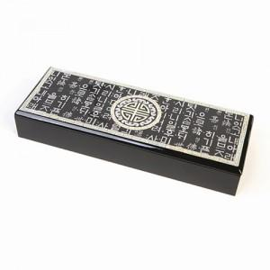

【상세/제작정보】 | <p><span style="font-size: 14pt;">※ 100개 미만 포장지포장 진행시 개당 350원(VAT별도) 비용 발생 됩니다.</span></p>

【인쇄/포장옵션】 | 실크 / 포장지포장

【공급단가】 | 수량 | 20~ | 50~ | 100~ | 300~ | 1,000~
*VAT별도 | 단가 | 23,600원 | 22,200원 | 21,500원 | 20,600원 | 19,800원

【상품 URL】 | https://www.synergygift.co.kr:443/src/goods_detail.php?gdno=42190

